Erhvervs- og beskæftfrekvens
Erhvervsfrekvens
Beskæftigelsesfrekvens

Erhvervs- og beskæftigelsesfrekvenser

 |  | 2010 | 2011 | 2012 | 2013 | 2014 | 2015 | 2016 | 2017 | 2018 | 2019
Beskæftigelsesfrekvens | Høje-Taastrup Kommune | 71.6 | 71.6 | 70.8 | 71.2 | 71.6 | 72 | 72.8 | 73.5 | 74.4 | 75.3
 | Region Hovedstaden | 72.6 | 72.5 | 72.2 | 72.3 | 72.5 | 73.2 | 73.8 | 74.4 | 75.3 | 75.9
 | Hele landet | 72.1 | 71.8 | 71.3 | 71.3 | 71.6 | 72.1 | 72.8 | 73.6 | 74.6 | 75.1
 |  | 2010 | 2011 | 2012 | 2013 | 2014 | 2015 | 2016 | 2017 | 2018 | 2019
Erhvervsfrekvens | Høje-Taastrup Kommune | 76.6 | 76.5 | 76.2 | 76.4 | 76.2 | 76.3 | 76.4 | 76.8 | 77.5 | 78.5
 | Region Hovedstaden | 76.5 | 76.2 | 76.3 | 76.2 | 75.9 | 76.1 | 76.7 | 77.4 | 78 | 78.6
 | Hele landet | 75.8 | 75.3 | 75.1 | 74.8 | 74.7 | 74.9 | 75.5 | 76.4 | 77.1 | 77.7
Kilde: RAS200
https://statistikbanken.dk/statbank5a/default.asp?w=1920

 | Region Hovedstaden | 76.5 | 76.2 | 76.3 | 76.2 | 75.9 | 76.1 | 76.7 | 77.4 | 78

Antal arbejdspladser (RAS301)
OPDATERES 20.11.2020
År | 2010 | 2011 | 2012 | 2013 | 2014 | 2015 | 2016 | 2017 | 2018 | 2019

Høje-Taastrup | 28,499 | 29,002 | 29,006 | 30,539 | 32,727 | 34,606 | 36,396 | 38,321 | 38,781 | 38,223
Ballerup | 40,521 | 41,852 | 40,231 | 40,743 | 40,665 | 42,122 | 42,448 | 42,846 | 43,191 | 45,340
Gladsaxe | 35,821 | 36,175 | 37,956 | 38,499 | 40,036 | 41,350 | 43,014 | 43,996 | 43,995 | 41,839

Udvikling i antal arbejdspladser

branchefordeling arbejdspladse
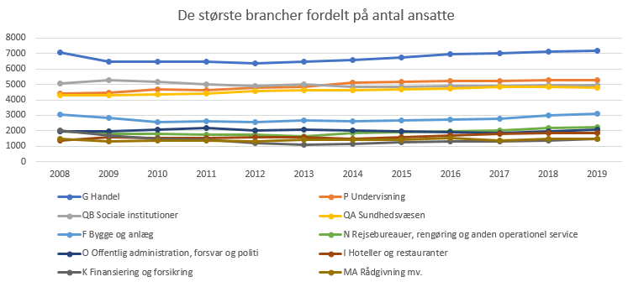
Trukket fra RAS301

Beskæftigede (ultimo november) efter område, branche (DB07) og tid
Enhed: antal
 |  | 2008 | 2009 | 2010 | 2011 | 2012 | 2013 | 2014 | 2015 | 2016 | 2017 | 2018 | 2019
Roskilde | A Landbrug, skovbrug og fiskeri | 389 | 361 | 361 | 355 | 366 | 349 | 333 | 338 | 344 | 334 | 337 | 332
 | B Råstofindvinding | 27 | 21 | 19 | 20 | 25 | 21 | 27 | 32 | 33 | 38 | 42 | 62
 | CA Føde-, drikke- og tobaksvareindustri | 671 | 629 | 600 | 575 | 545 | 489 | 412 | 472 | 472 | 498 | 538 | 520
 | CB Tekstil- og læderindustri | 20 | 14 | 10 | 16 | 17 | 21 | 19 | 13 | 12 | 11 | 16 | 20
 | CC Træ- og papirindustri, trykkerier | 117 | 71 | 65 | 54 | 60 | 45 | 47 | 50 | 51 | 43 | 54 | 34
 | CD Olieraffinaderier mv. | 0 | 0 | 0 | 0 | 0 | 0 | 0 | 0 | 0 | 0 | 0 | 0
 | CE Kemisk industri | 169 | 145 | 143 | 150 | 147 | 148 | 178 | 186 | 188 | 197 | 194 | 197
 | CF Medicinalindustri | 532 | 554 | 466 | 457 | 504 | 476 | 79 | 2 | 0 | 3 | 3 | 3
 | CG Plast-, glas- og betonindustri | 978 | 791 | 812 | 692 | 643 | 583 | 571 | 555 | 582 | 609 | 641 | 678
 | CH Metalindustri | 210 | 178 | 155 | 165 | 153 | 135 | 140 | 132 | 157 | 182 | 185 | 192
 | CI Elektronikindustri | 123 | 257 | 197 | 166 | 128 | 94 | 101 | 108 | 86 | 96 | 85 | 96
 | CJ Fremst. af elektrisk udstyr | 63 | 64 | 105 | 72 | 67 | 40 | 63 | 59 | 58 | 57 | 61 | 90
 | CK Maskinindustri | 212 | 211 | 192 | 203 | 170 | 173 | 225 | 257 | 231 | 257 | 300 | 304
 | CL Transportmiddelindustri | 11 | 8 | 9 | 0 | 1 | 0 | 2 | 1 | 7 | 9 | 17 | 0
 | CM Møbel og anden industri mv. | 171 | 162 | 164 | 173 | 171 | 193 | 178 | 186 | 200 | 206 | 209 | 176
 | D Energiforsyning | 110 | 107 | 10 | 6 | 2 | 5 | 3 | 3 | 4 | 9 | 30 | 33
 | E Vandforsyning og renovation | 196 | 198 | 206 | 209 | 240 | 229 | 245 | 247 | 242 | 252 | 268 | 299
 | F Bygge og anlæg | 3065 | 2833 | 2573 | 2610 | 2571 | 2694 | 2631 | 2683 | 2717 | 2803 | 2979 | 3113
 | G Handel | 7086 | 6477 | 6465 | 6494 | 6362 | 6494 | 6574 | 6756 | 6965 | 7013 | 7102 | 7158
 | H Transport | 1240 | 1139 | 1218 | 1233 | 1211 | 1186 | 1152 | 1115 | 1106 | 1138 | 1155 | 1129
 | I Hoteller og restauranter | 1380 | 1587 | 1506 | 1553 | 1601 | 1559 | 1471 | 1585 | 1679 | 1784 | 1837 | 1831
 | JA Forlag, tv og radio | 319 | 253 | 334 | 300 | 323 | 336 | 370 | 385 | 305 | 265 | 262 | 247
 | JB Telekommunikation | 74 | 59 | 50 | 42 | 38 | 39 | 34 | 38 | 33 | 93 | 86 | 48
 | JC It- og informationstjenester | 371 | 383 | 571 | 564 | 625 | 645 | 676 | 693 | 728 | 754 | 772 | 803
 | K Finansiering og forsikring | 2007 | 1702 | 1460 | 1405 | 1182 | 1110 | 1151 | 1254 | 1286 | 1325 | 1382 | 1492
 | L Ejendomshandel og udlejning | 551 | 550 | 593 | 566 | 598 | 576 | 625 | 634 | 613 | 589 | 629 | 666
 | MA Rådgivning mv. | 1452 | 1321 | 1362 | 1357 | 1317 | 1393 | 1423 | 1431 | 1531 | 1377 | 1454 | 1458
 | MB Forskning og udvikling | 1337 | 1381 | 1225 | 1261 | 1206 | 1153 | 967 | 924 | 913 | 947 | 914 | 924
 | MC Reklame og øvrige erhvervsservice | 380 | 348 | 237 | 245 | 245 | 215 | 263 | 269 | 342 | 359 | 343 | 378
 | N Rejsebureauer, rengøring og anden operationel service | 1979 | 1822 | 1782 | 1732 | 1733 | 1627 | 1862 | 1897 | 1968 | 2035 | 2176 | 2239
 | O Offentlig administration, forsvar og politi | 1974 | 1937 | 2046 | 2156 | 2001 | 2043 | 1989 | 1982 | 1931 | 1842 | 1972 | 2091
 | P Undervisning | 4399 | 4441 | 4689 | 4641 | 4791 | 4843 | 5109 | 5177 | 5244 | 5244 | 5285 | 5272
 | QA Sundhedsvæsen | 4283 | 4314 | 4371 | 4402 | 4569 | 4647 | 4641 | 4672 | 4750 | 4849 | 4838 | 4767
 | QB Sociale institutioner | 5036 | 5266 | 5153 | 5022 | 4912 | 4987 | 4847 | 4846 | 4879 | 4909 | 4938 | 4940
 | R Kultur og fritid | 705 | 690 | 764 | 797 | 748 | 755 | 770 | 809 | 863 | 856 | 875 | 911
 | S Andre serviceydelser mv. | 1123 | 1076 | 1088 | 1079 | 1073 | 1020 | 1032 | 1105 | 1143 | 1138 | 1115 | 1139
 | X Uoplyst aktivitet | 116 | 72 | 73 | 65 | 69 | 63 | 69 | 59 | 69 | 64 | 62 | 64

arbejdssteder
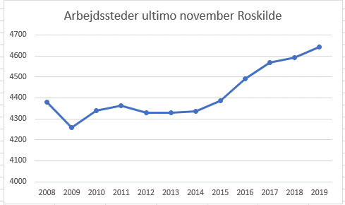
 |  |  |  |  |  |  |  |  |  |  |  |  |  |  | Grafisk afbilding
Arbejdssteder og job efter enhed, område og tid
Enhed: antal
 |  | 2008 | 2009 | 2010 | 2011 | 2012 | 2013 | 2014 | 2015 | 2016 | 2017 | 2018 | 2019
Arbejdssteder ultimo november | Roskilde | 4380 | 4259 | 4339 | 4364 | 4330 | 4329 | 4337 | 4387 | 4491 | 4570 | 4592 | 4644

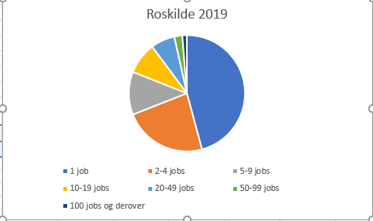
Arbejdssteder efter område, tid (2019) og arbejdsstedsstørrelse
Enhed: antal
 |  | 1 job | 2-4 jobs | 5-9 jobs | 10-19 jobs | 20-49 jobs | 50-99 jobs | 100 jobs og derover
Roskilde | 2019 | 2128 | 1078 | 555 | 410 | 311 | 103 | 59

Arbejdssteder efter branche (DB07 10-grp.), område, arbejdsstedsstørrelse og tid (2008-2019)
Enhed: antal
 |  |  | 2008 | 2009 | 2010 | 2011 | 2012 | 2013 | 2014 | 2015 | 2016 | 2017 | 2018 | 2019
TOT Erhverv i alt | Roskilde | 1 job | 1889 | 1861 | 1932 | 1969 | 1952 | 1974 | 1972 | 1992 | 2033 | 2100 | 2092 | 2128
 |  | 2-4 jobs | 1101 | 1035 | 1068 | 1068 | 1048 | 1000 | 1019 | 1032 | 1059 | 1065 | 1058 | 1078
 |  | 5-9 jobs | 576 | 564 | 546 | 546 | 542 | 564 | 549 | 544 | 556 | 543 | 562 | 555
 |  | 10-19 jobs | 386 | 394 | 379 | 360 | 371 | 384 | 396 | 400 | 412 | 425 | 417 | 410
 |  | 20-49 jobs | 285 | 265 | 276 | 287 | 281 | 278 | 257 | 267 | 274 | 274 | 306 | 311
 |  | 50-99 jobs | 81 | 85 | 85 | 86 | 83 | 77 | 90 | 93 | 92 | 104 | 101 | 103
 |  | 100 jobs og derover | 62 | 55 | 53 | 48 | 53 | 52 | 54 | 59 | 65 | 59 | 56 | 59

Arbejdssteder efter område, sektor og tid
Enhed: antal
 |  | 2008 | 2009 | 2010 | 2011 | 2012 | 2013 | 2014 | 2015 | 2016 | 2017 | 2018 | 2019
Roskilde | Stat | 73 | 66 | 69 | 68 | 66 | 62 | 58 | 61 | 62 | 62 | 74 | 79
 | Regioner | 17 | 15 | 12 | 13 | 14 | 17 | 18 | 18 | 17 | 16 | 13 | 14
 | Kommuner | 219 | 220 | 229 | 218 | 221 | 219 | 208 | 199 | 206 | 204 | 203 | 198
 | Sociale kasser og fonde | 1 | 1 | 1 | 1 | 2 | 2 | 1 | 2 | 2 | 1 | 1 | 1
 | Offentlige virksomheder | 17 | 18 | 16 | 16 | 16 | 17 | 15 | 14 | 15 | 16 | 14 | 14
 | Private virksomheder | 3955 | 3843 | 3914 | 3951 | 3909 | 3918 | 3946 | 3998 | 4095 | 4178 | 4190 | 4240
 | Private non-profit organisationer | 98 | 96 | 98 | 97 | 102 | 94 | 91 | 95 | 94 | 93 | 97 | 98

